Карточка

Чемпионат России по банному мастерству «Русь Банная 2023».

 | СУДЕЙСКАЯ КАРТОЧКА |  |  |  |  |  |  |  |  |  |  | Выступление № |  | 7

Судья | Олег Карабатов
Участник

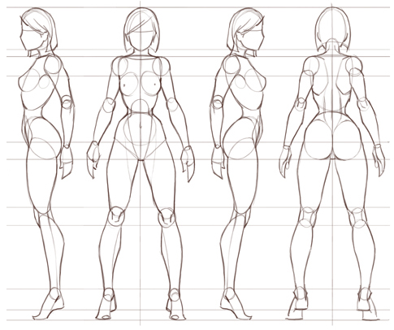
Критерий | Оценка
 | 0.5 | очень плохо 1 | 1.5 | плохо 2 | 2.5 | удовле-творит. 3 | 3.5 | хорошо 4 | 4.5 | очень хорошо 5 | 5.5 | отлично 6
Общие критерии
Внешний вид (коэф. 0,3)
Письменная презентация (коэф. 0,3)
Презентация (коэф. 0,7)
Подготовка парной (коэф. 0,5)
Авторск. мастерство (коэф. 0,5)
Эстетика и целостность
Дополнительные инструменты (коэф. 0,2)
Технические критерии
Физический контакт
Комфортность
Пар
Прогрев ног (коэф. 1,1) |  |  |  |  |  |  |  |  |  |  |  |  | Комментарии:
Прогрев спины (коэф. 1,1)
Прогрев груди (коэф. 1,1)
Прогрев рук (коэф. 1,1)
Приемы парения (коэф. 1,2)
Контраст
Безопасность (коэф. 1,1)
Подпись судьи |  |  |  |  | / | Олег Карабатов

